List1
 |  | Příloha č.5 Specifikace klíčových komponentů bazén Nový Jičín
Pořadí |  | Popis komponentu | Položka ve výkazu výměr | Způsob prokázání | Výrobce, obchodní název výrobku, typ, VYPLNÍ DODAVATEL
1 |  | Nástěnné zrcadlo v dřevěném patinovaném rámu 160x70cm | pol. 89 | technický list výrobce
2 | 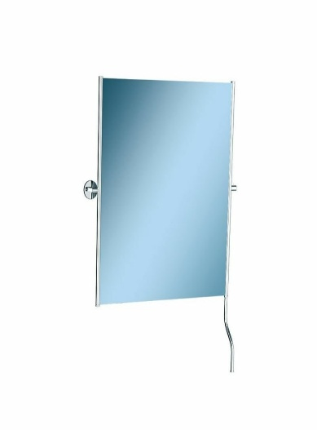 | Zrcadlo sklopné 50x60 cm s úchytem určené na toalety pro osoby se zdravotním postižením dva boky jsou zasazené do chromovaných trubek zrcadlo je vybavené rukojetí pro snadné nastavení sklonu | pol.86 | technický list výrobce
3 | 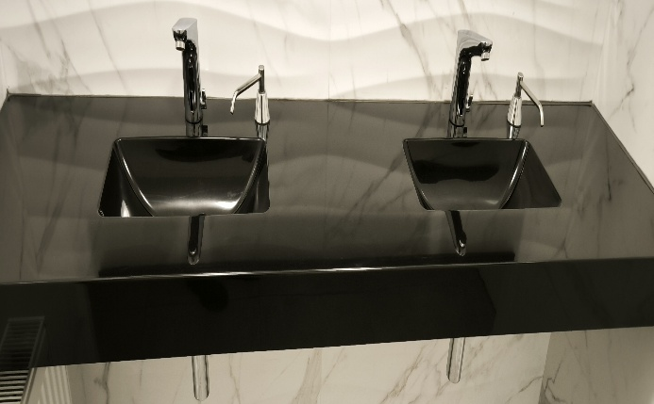 | Dvojumyvadlo nástěnné z litého mramoru v černém provedení. 2x otvor pro automatickou baterii a 2x pro zápustný dávkovac mýdla. 1x dělka 2125mm, 1x2000mm. Součástí dodávky je montážní materiál a konzoly pro uchycení. | pol. 92, 93 | technický list výrobce
4 | 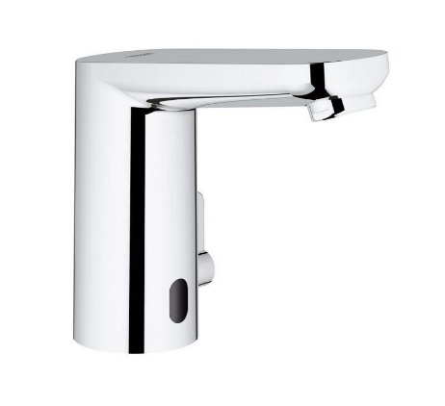 | Elektronická umyvadlová baterie DN 15 se směšovacím zařízením a nastavitelným omezovačem teploty, s infračerveným sensorem pro potřeby monitoringu stavu, konfigurace a potřeby servisu napájení: lithiová baterie 6V, typ CR-P2, životnost baterie: cca 7 let (150 stlačení denně), flexi připojovací hadičky jednosměrný ventil, zachytávač nečistot, integrovaný magnetický ventil, externí baterie, rychlomontážní systém vícestupňový ukazatel baterie, 7 přednastavených programů: automatické splachování, tepelná desinfekce, režim čištění další funkce a precizní nastavení prostřednictvím dálkového ovladače 36 407 (je třeba objednat zvlášť) certifikace CE, skupina armatur I, přezkoušeno dle DIN 4109, zajištění armatur IP 59K, doporučený minimální tlak 1,0 bar | pol.74 | technický list výrobce
5 | 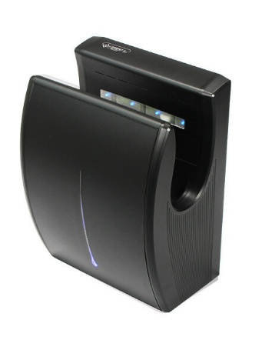 | Černý plastový bezdotykový tryskový vysoušeč rukou. Nástěnné provedení, hlučnost - hladina zvuku: 70 dB, osvětlení sušící zony: modré LED osvětlení, spouštěcí systém (zapínání, ovládání): automatický - infračervený senzor, průtok vzduchu: 42 l/s, proud vzduchu: 106 m/s, systém Dry Floor - odkapová nádobka 250ml, HEPA filtr Napětí 240V, příkon 1900 W, výkon topného tělesa 900W, výkon motoru 1000W, proudový odběr 8,6A, pohotovostní odběr 2W, stupeň krytí IPX4 | pol.77 | technický list výrobce
6 |  | Obklad keramicky v dekoru mramoru 700x350x8mm LESK - REKTIFIKOVANÝ | pol. 153 | technický list výrobce vzorkování
7 | 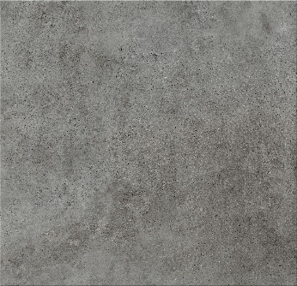 | Dlažba keramická šedá R11, 600x600x9mm | pol. 164 | technický list výrobce, osvědčení o bezpečnosti vzorkování
8 |  | Obklad keramicky v dekoru mramoru s vlnkami 1000x350x8mm LESK - REKTIFIKOVANÝ | pol. | technický list výrobce vzorkování

